01A
명재활의학과 1분기 환자 관리 현황

관리번호 | 주민번호 | 환자명 | 치료구분 | 치료시작일 | 1회비용 | 치료횟수 (1주) | 성별 | 치료부위
SHD-01 | 541209-2****** | 박시선 | 도수치료 | 2024-03-11 | 87,000원 | 3
KNE-01 | 671105-1****** | 이태호 | 통증치료 | 2024-01-19 | 55,000원 | 2
SHD-02 | 020705-4****** | 홍규림 | 통증치료 | 2024-02-07 | 45,000원 | 4
WAT-01 | 701210-1****** | 정상헌 | 운동치료 | 2024-02-23 | 102,000원 | 3
KNE-02 | 910510-2****** | 김우윤 | 도수치료 | 2024-03-15 | 78,500원 | 2
WAT-02 | 480731-2****** | 심명혜 | 통증치료 | 2024-01-15 | 57,500원 | 2
SHD-03 | 851020-1****** | 최보근 | 도수치료 | 2024-02-13 | 83,000원 | 4
WAT-03 | 030225-3****** | 정해림 | 운동치료 | 2024-03-05 | 98,500원 | 3
도수치료 치료횟수(1주) 평균 |  |  |  |  | 운동치료 환자 수
가장 많은 치료횟수(1주) |  |  |  |  | 관리번호 | SHD-01 | 치료시작일

01A제2작업
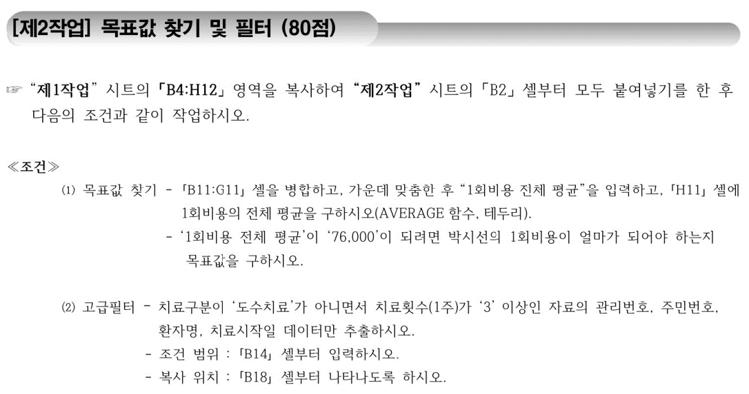

01B
소고기 부위별 판매 현황

품목코드 | 부위 | 생산일 | 구분 | kg당 가격 | 판매량 (단위:kg) | 납품한 시장 수 | 판매순위 | 비고
FVS-39 | 앞다리 | 2023-12-19 | 1+등급 | 75,600원 | 1,294 | 39
SKR-86 | 앞다리 | 2023-12-29 | 2등급 | 52,000원 | 4,188 | 73
ATE-38 | 안심 | 2023-12-24 | 1++등급 | 98,200원 | 1,350 | 37
MYH-19 | 안심 | 2023-12-22 | 1등급 | 95,600원 | 1,472 | 38
FEW-29 | 등심 | 2023-12-24 | 1등급 | 79,200원 | 4,870 | 86
EUY-39 | 앞다리 | 2023-12-30 | 1++등급 | 73,000원 | 3,765 | 71
TVE-68 | 등심 | 2023-12-27 | 2등급 | 66,400원 | 5,760 | 98
MTT-92 | 등심 | 2023-12-24 | 1+등급 | 88,700원 | 3,240 | 56
kg당 최고 가격 |  |  |  |  | 앞다리 부위 판매량(단위:kg) 합계
등심 부위 납품한 시장 수 평균 |  |  |  |  | 품목코드 | FVS-39 | 생산일

01B제2작업
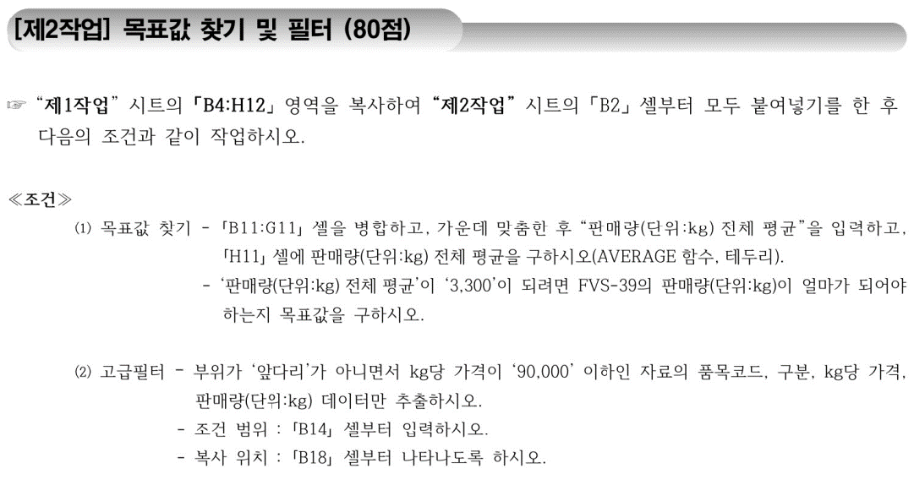

01C
미용기기 판매 현황

제품코드 | 제품명 | 구분 | 판매수량 (단위:대) | 재고수량 (단위:대) | 판매가 | 적합등록일 | 판매순위 | 비고
FSS-48 | 뉴페이스 | 고주파기 | 348 | 278 | 230만원 | 2023-05-22
SXT-13 | 벨라 | 초음파기 | 320 | 130 | 260만원 | 2023-06-03
DAS-13 | 헤르킨 | 복합기 | 132 | 144 | 70만원 | 2023-02-26
SES-11 | 플라덤 | 복합기 | 220 | 321 | 68만원 | 2023-02-09
SZT-97 | 헤라스킨 | 초음파기 | 422 | 273 | 350만원 | 2023-07-17
DVE-21 | 매직업 | 고주파기 | 137 | 143 | 440만원 | 2023-07-05
SEE-21 | 리얼스타 | 고주파기 | 176 | 320 | 240만원 | 2023-10-04
DZE-32 | 워터웰 | 초음파기 | 229 | 182 | 175만원 | 2023-09-16
복합기 제품 판매수량(단위:대) 평균 |  |  |  |  | 고주파기 제품의 판매수량(단위:대) 합계
최저 판매가 |  |  |  |  | 제품코드 | FSS-48 | 적합등록일

01C제2작업
